Hoja1
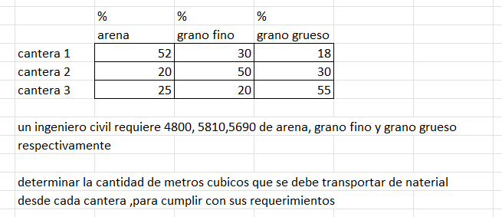
 |  |  |  |  |  |  |  |  | % | % | % |  | Requerimientos
 |  |  |  |  |  |  |  |  | arena | grano fino | grano grueso
 |  |  |  |  |  |  |  | cantera 1 | 0.52 | 0.3 | 0.18 |  | 4800
 |  |  |  |  |  |  |  | cantera 2 | 0.2 | 0.5 | 0.3 |  | 5810
 |  |  |  |  |  |  |  | cantera 2 | 0.25 | 0.2 | 0.55 |  | 5690

 |  |  |  |  |  |  |  |  |  |  |  |  | Requerimientos

 |  |  |  |  |  |  |  | Inversa | 2.5 | -1.5 | 0 |  | 3285
 |  |  |  |  |  |  |  |  | -0.40697674 | 2.80232558 | -1.395348837 |  | 6388.488372
 |  |  |  |  |  |  |  |  | -0.98837209 | -0.3372093 | 2.325581395 |  | 6529.186047

x |  |  | B
0.52 | 0.3 | 0.18 | 4800
0.2 | 0.5 | 0.3 | 5810
0.25 | 0.2 | 0.55 | 5690

 | 0 | 1 | 2 | 3 | 4 | 5 | 6 | 7 | 8 | 9 | 10 | 11 | 12 | 13 | 14 | 15 | 16 | 17 | 18 | 19 | 20 | 21 | 22
x1 | 0 | 9230.7692308 | 3526.2668101 | 2483.6077183 | 2801.5091635 | 3142.2993345 | 3281.7401463 | 3305.6406056 | 3296.987936 | 3288.4169741 | 3285.0134327 | 3284.4698321 | 3284.7031427 | 3284.918382 | 3285.0013333 | 3285.0135832 | 3285.0073417 | 3285.0019444 | 3284.9999258 | 3284.9996528 | 3284.9998187 | 3284.9999538 | 3285.0000029
x2 | 0 | 7927.6923077 | 8249.3813878 | 7180.8583455 | 6536.2038968 | 6345.9363428 | 6341.5898712 | 6369.1106786 | 6385.0945934 | 6389.6505588 | 6389.668469 | 6388.9615784 | 6388.5657688 | 6388.4569448 | 6388.4587225 | 6388.4768334 | 6388.4866224 | 6388.4892149 | 6388.4891159 | 6388.488653 | 6388.4884112 | 6388.4883497 | 6388.4883535
x3 | 0 | 3266.8531469 | 5742.8309453 | 6605.3207297 | 6695.2398723 | 6609.5234506 | 6547.7217986 | 6526.850387 | 6524.971086 | 6527.2102632 | 6528.7508146 | 6529.2549569 | 6529.2928374 | 6529.2345737 | 6529.1962222 | 6529.1840682 | 6529.1833456 | 6529.1848562 | 6529.1858098 | 6529.1861022 | 6529.1861147 | 6529.1860757 | 6529.186052

 | 1 | 2 | 3 | 4 | 5 | 6 | 7 | 8 | 9 | 10 | 11 | 12 | 13 | 14 | 15 | 16 | 17 | 18 | 19 | 20 | 21 | 22 | 23
e1 | -9230.7692308 | 5704.5024207 | 1042.6590918 | -317.90144519 | -340.79017105 | -139.44081176 | -23.900459344 | 8.6526695574 | 8.5709619933 | 3.4035413526 | 0.54360064815 | -0.23331069165 | -0.21523926273 | -0.082951264507 | -0.012249944874 | 0.0062414883487 | 0.0053973572267 | 0.0020185763065 | 0.00027298097029 | -0.00016584601235 | -0.00013515265709 | -4.9042662795E-05 | 3285.0000029
e1 | -7927.6923077 | -321.68908015 | 1068.5230423 | 644.65444872 | 190.267554 | 4.3464716531 | -27.520807472 | -15.983914729 | -4.5559654043 | -0.017910267459 | 0.70689059674 | 0.39580967454 | 0.1088239909 | -0.0017776951081 | -0.018110954939 | -0.0097889704739 | -0.0025924941719 | 9.8940901808E-05 | 0.00046291552917 | 0.000241787513 | 6.1583969E-05 | -3.8062462409E-06 | 6388.4883535
e3 | -3266.8531469 | -2475.9777984 | -862.48978441 | -89.91914263 | 85.716421749 | 61.801652016 | 20.87141151 | 1.8793010117 | -2.2391771227 | -1.5405514267 | -0.50414232979 | -0.037880476353 | 0.058263668184 | 0.038351554816 | 0.012153958557 | 0.00072258546788 | -0.0015106190403 | -0.00095351319396 | -0.00029241518041 | -1.2538179362E-05 | 3.9038854084E-05 | 2.3676209821E-05 | 6529.186052

 | -3266.8531469 | 5704.5024207 | 1068.5230423 | 644.65444872 | 190.267554 | 61.801652016 | 20.87141151 | 8.6526695574 | 8.5709619933 | 3.4035413526 | 0.70689059674 | 0.39580967454 | 0.1088239909 | 0.038351554816 | 0.012153958557 | 0.0062414883487 | 0.0053973572267 | 0.0020185763065 | 0.00046291552917 | 0.000241787513 | 6.1583969E-05 | 2.3676209821E-05 | 6529.186052

